Esquema Gráfico
ALCANCE GRÁFICO DEL PRESUPUESTO URBANISMO BOSQUE DE AGUA ETAPA 1 VERSIÓN 5 20260303

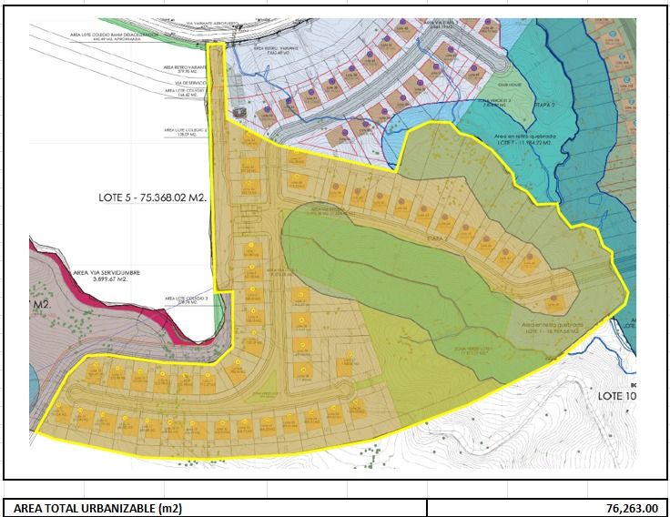

AREA TOTAL URBANIZABLE (m2) | 76,263.00

Cerramientos
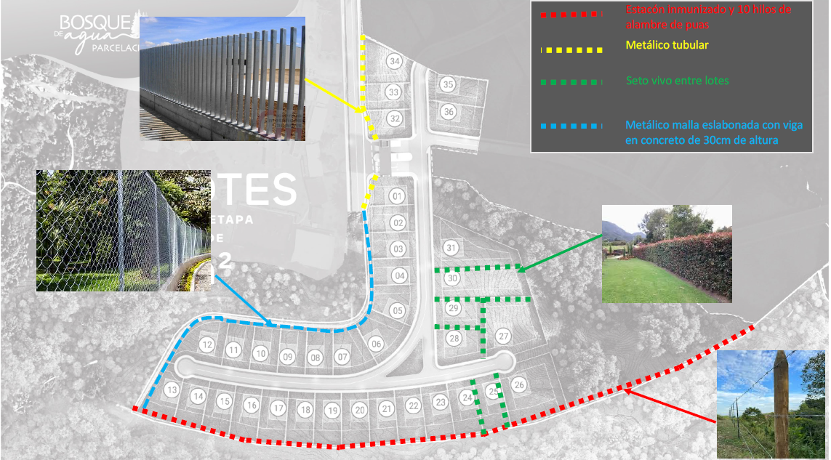
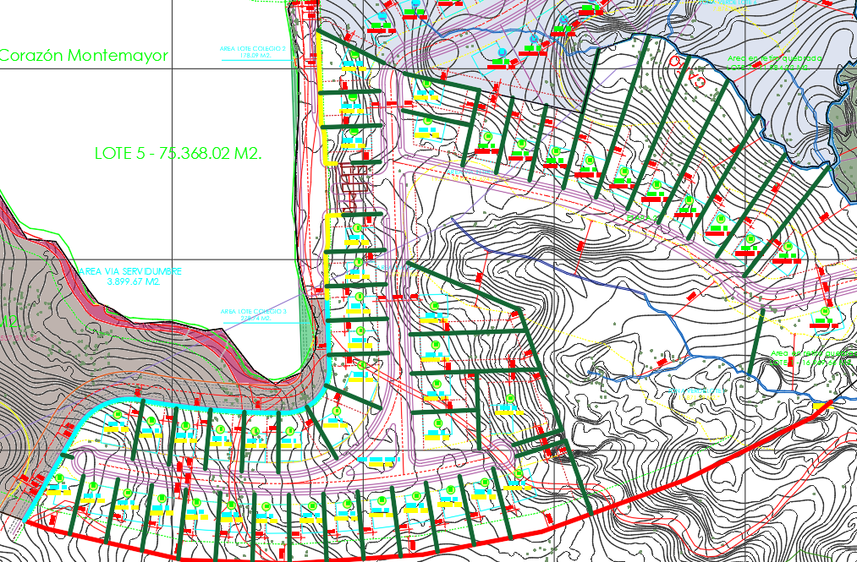
Cant. | und | Tipo
189.7 | m |  | Cerramiento en postes metálicos
 | m |  | Metálico malla eslabonada con viga en concreto de 30cm de altura
685.0 | m |  | Cerramiento poste inmunizado +10 hilos alambre de puas
2573.6 | m |  | Cerramiento en eugenios

Cantidad Vias
LONGITUD DE VÍA Y RESUMEN

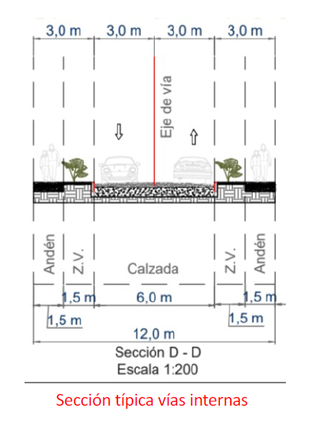
ESTRUCTURA VÍA
Eje | Longitud Hz (m) |  | Pendiente % | Long. Con Pendiente (m) | Ancho Vía incluye cordon (m) | Area (m2) | Espesor Base (m) | Espesor asfalto | Volumen de pavimento (m3) | Volumen Base Granular (m3) | Volumen Cajon Vía (m3)
EJE 1 | 316.52 | 0.00 |  | 0.00 |  | 0.00 | 0.50 | 0.1000 | 0.00 | 0.00 | 0.00 | - | -
 |  | 70.00 | 1.20% | 70.01 | 3.65 | 255.52 | 0.50 | 0.1000 | 23.45 | 127.76 | 151.21 | 0.09 | 0.00
 |  | 90.00 | 1.20% | 90.01 | 3.65 | 328.52 | 0.50 | 0.1000 | 30.15 | 164.26 | 194.41 | 0.12 | 0.00
 |  | 45.33 | 1.20% | 45.33 | 10.80 | 489.60 | 0.50 | 0.1000 | 47.60 | 244.80 | 292.40 | 0.06 | 0.00
 |  | 27.76 | 1.20% | 27.76 | 7.30 | 202.66 | 0.50 | 0.1000 | 19.43 | 101.33 | 120.76 | 0.04 | 0.00
 |  | 46.50 | 8.23% | 46.66 | 7.30 | 340.60 | 0.50 | 0.1000 | 32.66 | 170.30 | 202.96 | 0.06 | 0.00
 |  | 36.93 | 8.23% | 37.05 | 7.30 | 270.50 | 0.50 | 0.1000 | 25.94 | 135.25 | 161.19 | 0.05 | 0.00
 | 316.52 |  |  | 316.82 | 40.00 | 1,887.40 |  |  | 179.24 | 943.70 | 1,122.94
EJE 2 | 38.95 | 0.00 |  | 0.00 | 12.10 | 0.00 | 0.36 | 0.0762 | 0.00 | 0.00 | 0.00 | - | -
 |  | 3.51 | 2.00% | 3.51 | 12.10 | 42.48 | 0.36 | 0.0762 | 3.08 | 15.29 | 18.37 | 0.00 | 0.00
 |  | 33.50 | 14.00% | 33.83 | 12.10 | 409.30 | 0.36 | 0.0762 | 29.64 | 147.35 | 176.99 | 0.04 | 0.01
 |  | 1.94 | 2.00% | 1.94 | 12.10 | 23.48 | 0.36 | 0.0762 | 1.70 | 8.45 | 10.15 | 0.00 | 0.00
EJE 3 | 246.89 | 0.00 | 1.63% | 0.00 | 6.30 | 0.00 | 0.36 | 0.0762 | 0.00 | 0.00 | 0.00 | - | -
 |  | 36.88 | 1.63% | 36.88 | 6.30 | 232.37 | 0.36 | 0.0762 | 16.86 | 83.65 | 100.52 | 0.05 | 0.00
 |  | 60.00 | 7.00% | 60.15 | 6.30 | 378.92 | 0.36 | 0.0762 | 27.50 | 136.41 | 163.91 | 0.08 | 0.01
 |  | 63.04 | 5.45% | 63.13 | 6.30 | 397.74 | 0.36 | 0.0762 | 28.86 | 143.19 | 172.05 | 0.08 | 0.00
 |  | 86.97 | 18.00% | 88.37 | 6.30 | 556.72 | 0.36 | 0.0762 | 40.40 | 200.42 | 240.82 | 0.11 | 0.02
EJE 4 | 229.27 | 10.00 | 8.00% | 10.03 | 5.00 | 78.54 | 0.36 | 0.0762 | 3.59 | 28.27 | 31.87 | 0.01 | 0.00
 |  | 10.00 | 8.00% | 10.03 | 6.30 | 63.20 | 0.36 | 0.0762 | 4.59 | 22.75 | 27.34 | 0.01 | 0.00
 |  | 25.00 | 24.00% | 25.71 | 6.30 | 161.97 | 0.36 | 0.0762 | 11.75 | 58.31 | 70.06 | 0.03 | 0.01
 |  | 60.00 | 19.21% | 61.10 | 6.30 | 384.91 | 0.36 | 0.0762 | 27.93 | 138.57 | 166.50 | 0.08 | 0.02
 |  | 55.00 | 9.30% | 55.24 | 6.30 | 348.00 | 0.36 | 0.0762 | 25.25 | 125.28 | 150.53 | 0.07 | 0.01
 |  | 48.00 | 7.33% | 48.13 | 6.30 | 303.21 | 0.36 | 0.0762 | 22.00 | 109.16 | 131.16 | 0.06 | 0.00
 |  | 11.27 | 22.00% | 11.54 | 6.30 | 72.70 | 0.36 | 0.0762 | 5.28 | 26.17 | 31.45 | 0.01 | 0.00
 |  | 10.00 | 22.00% | 10.24 | 5.00 | 78.54 | 0.36 | 0.0762 | 3.67 | 28.27 | 31.94 | 0.01 | 0.00
EJE 5 | 60.00 | 12.70 | 9.97% | 12.76 | 6.30 | 78.93 | 0.36 | 0.0762 | 5.84 | 28.41 | 34.25 | 0.02 | 0.00
 |  | 33.67 | 2.36% | 33.68 | 6.30 | 212.18 | 0.36 | 0.0762 | 15.40 | 76.38 | 91.78 | 0.04 | 0.00
 |  | 13.63 | 4.32% | 13.64 | 6.30 | 81.24 | 0.36 | 0.0762 | 6.24 | 29.25 | 35.48 | 0.02 | 0.00
EJE 6 | 194.76 | 0.00 |  | 0.00 | 6.30 | 0.00 | 0.36 | 0.0762 | 0.00 | 0.00 | 0.00 | - | -
 |  | 30.00 | 14.08% | 30.30 | 6.30 | 190.86 | 0.36 | 0.0762 | 13.85 | 68.71 | 82.56 | 0.04 | 0.01
 |  | 75.00 | 6.15% | 75.14 | 6.30 | 473.39 | 0.36 | 0.0762 | 34.35 | 170.42 | 204.78 | 0.10 | 0.01
 |  | 25.00 | 22.50% | 25.63 | 6.30 | 161.44 | 0.36 | 0.0762 | 11.72 | 58.12 | 69.83 | 0.03 | 0.01
 |  | 45.00 | 9.19% | 45.19 | 6.30 | 284.69 | 0.36 | 0.0762 | 20.66 | 102.49 | 123.15 | 0.06 | 0.01
 |  | 9.76 | 24.00% | 10.04 | 6.30 | 63.23 | 0.36 | 0.0762 | 4.59 | 22.76 | 27.35 | 0.01 | 0.00
 |  | 10.00 | 24.00% | 10.28 | 5.00 | 78.54 | 0.36 | 0.0762 | 3.68 | 28.27 | 31.96 | 0.01 | 0.00
 |  |  |  |  |  |  | 0.25 | 0.0762 | 0.00 | 0.00 | 0.00 |  | 0.13
 | 769.87 |  |  | 776.48 | 4,658.88 | 5,156.60 |  |  | 368.44 | 1,856.38 | 2,224.82

MEMORÍA CORDONES
MEMORÍA FILTROS
MEMORÍA MOVIMIENTO DE TIERRA PROVISIONAL
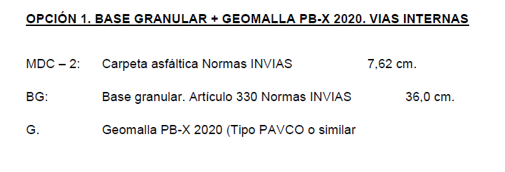
CORTES Y LLENOS VIAS |  |  |  |  |  |  |  |  |  |  | 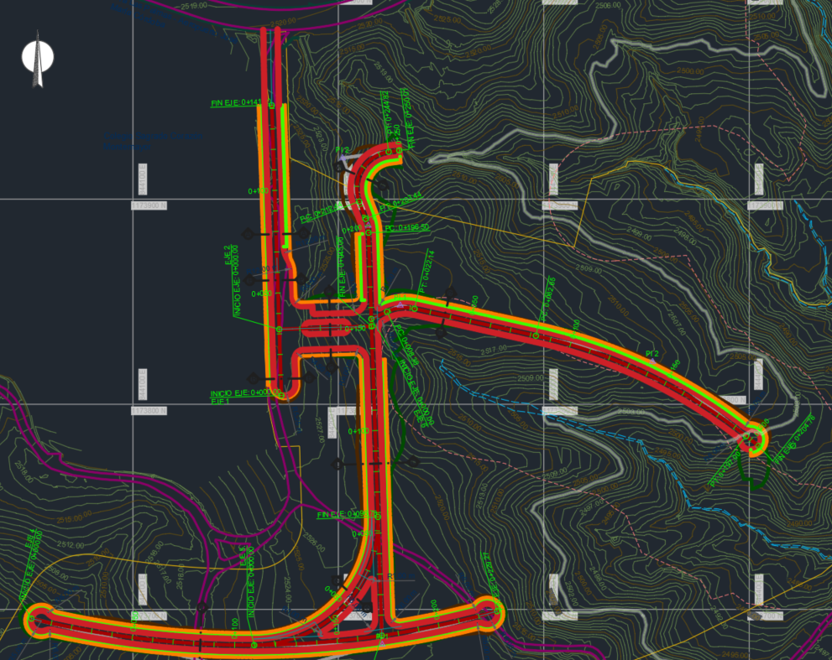 |  |  | 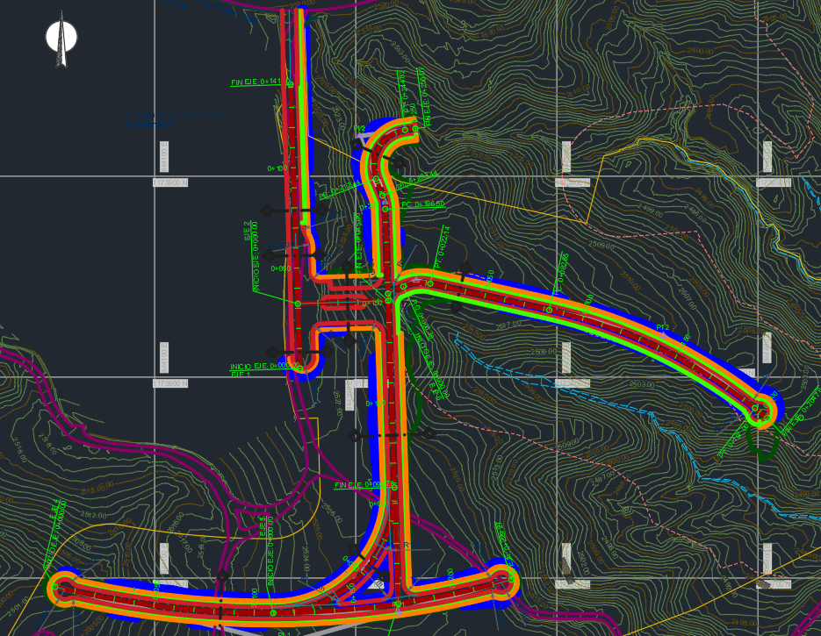 | 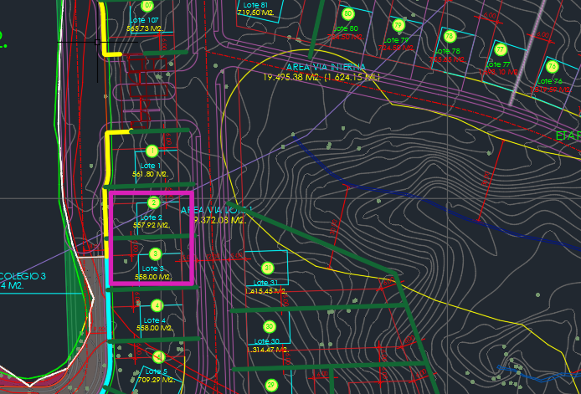
EJE | LONGITUD (m) | EXCAVACION (m3) | LLENOS (m3) | DESCAPOTE (m3) | OK
EJE 1 | 316.82 | 1,804.18 | 72.88 | 693.83 | OK
EJE 2 | 39.28 | 485.08 | 1,395.38 | 142.58 | OK
EJE 3 | 248.53 | 1,423.11 | 2,178.94 | 469.73 | OK
EJE 4 | 232.02 | 1,131.63 | 324.81 | 438.51 | OK
EJE 5 | 60.09 | 497.15 | 0.00 | 113.56 | OK
EJE 6 | 196.57 | 941.04 | 1,048.80 | 371.52 | OK
PROVISIONAL DE OBRA |  | 1,344.00 | 1,344.00 | 268.80 | OK |  | RESUMEN MOVIMIENTO DE TIERRA
CAJEO DE VIAS |  | 2,224.82 |  |  | OK |  | TOTAL DE EXCAVACIÓN (VIA+CAJEO+LOTES) | 9,851.01
TOTALES | 1,093.30 | 9,851.01 | 6,364.81 | 2,498.53 | OK |  | TOTAL LLENO ESTRUCTURAL VIA (LIMO) | 6,364.81
TOTALES URBANISMO | 776.48 | 8,046.83 | 6,291.93 | 1,804.70
 |  |  |  |  |  |  | TOTAL LLENO CON MATERIAL DE EXCAVACIÓN EN LOTES | 0.00
CORDONES |  |  |  |  |  |  | POSIBLE BOTADA EXTERNA | 9,851.01
Cant. | und | Tipo
1573.1 | m |  |  |  |  | CONFORMACIÓN DESCAPOTE Y ENCAPOTE
310.7 | m |  | Vía externa |  |  | EJE 1 | DESCAPOTE Y ENCAPOTE ($) | 6,467,022.10
 |  |  |  |  |  |  | Total m3 | 1,130.60
FILTROS |  |  |  |  |  | TOTALES URBANISMO | DESCAPOTE Y ENCAPOTE ($) | 9,492,265.64
Cant. | und | Tipo |  |  |  |  | Total m3 | 1,659.49
838.1 | m
177.4 | m |  | Vía externa

Senderos
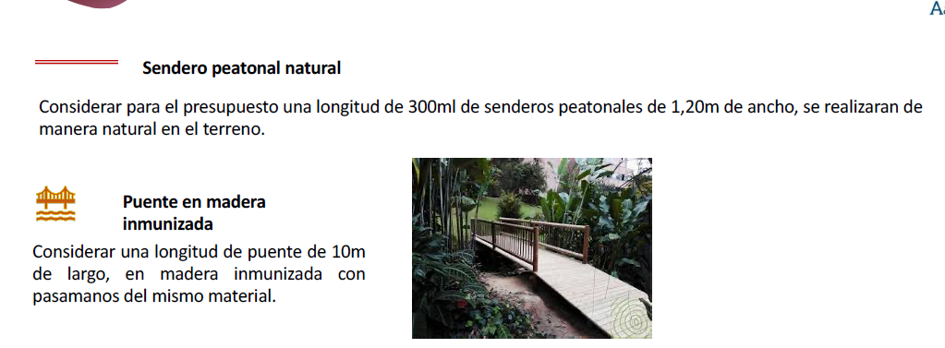

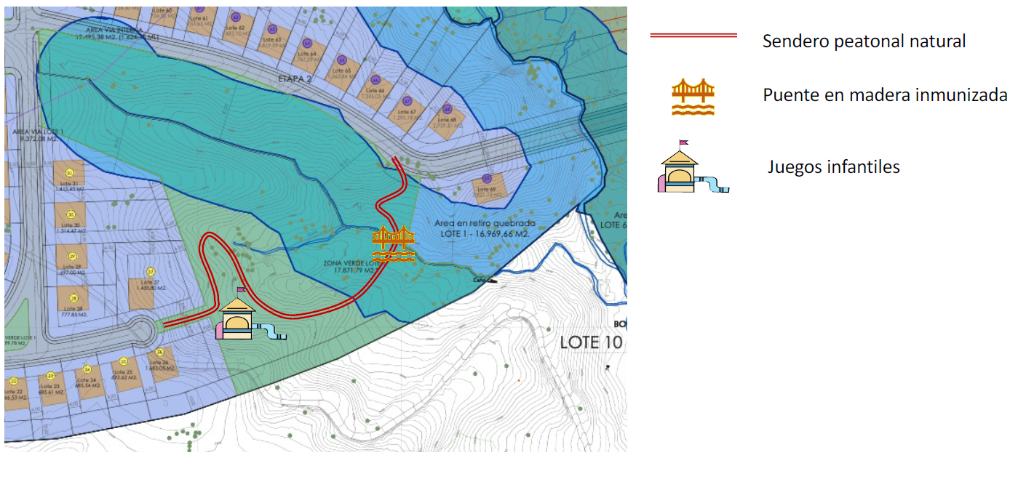

Z.V. Anden
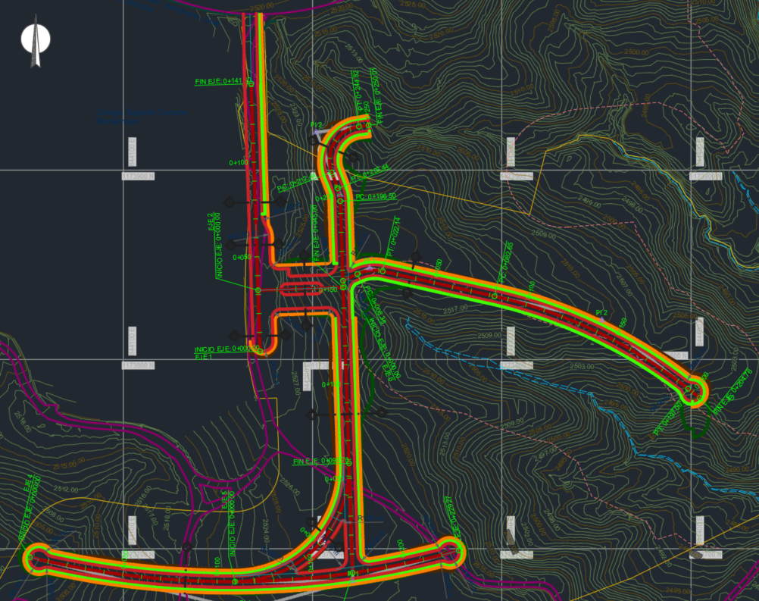
 |  | Ejes | Longitud secciones | Cantidad secciones | Ancho promedio | Longitud | Área de grama talud
Total grama de talud de corte (m2) | 3105.92 | Eje 1 | 14.6003 | 16 | 0.91251875 | 316.82 | 289.10314357
Total Grama laterales (m2) | 2583.8596835 | Eje 3 | 129.98 | 27 | 4.8140740741 | 248.53 | 1196.4560564
Total Grama al pie de cerramiento portería (m2) | 94.825 | Eje 4 | 35.6918 | 24 | 1.4871583333 | 232.02 | 345.04397073
TOTAL GRAMA (m2) | 5784.6046835 | Eje 5 | 15.0211 | 11 | 1.3655545455 | 60.09 | 82.049414652
 |  | Eje 6 | 75.3184 | 22 | 3.4235636364 | 196.57 | 672.98140169
 |  |  |  |  |  |  | 2296.5308434
Total Andenes (m2) | 2016.8128697

Red de Acueducto
RED DE ACUEDUCTO INTERNA
TRAMO | TUBERIA 90mm | HIDRANTE (75mm) |  |  |  |  |  |  |  |  |  |  |  | Excavacion (m3) | Lleno (m3) | Arenilla (m3) | Concreto (m3)
 |  | TUBERIA 90mm (ml) | Und | UNION ROSCADA (90mm) | TEE (90mm) | CODO 90° (90mm) | TEE PARTIDA Ø150x90mm PEAD PN10 | TAPÓN (90mm) | CODO 22,5° (75mm) | V. REGULADORA (50mm) (und) | V. COMPUERTA (75mm) (und) | V. PURGA (75mm) (und) | V. VENTOSA (25mm) (und)
Red Interna | 673.244 |  | 3.00 | 2.00 | 5.00 | 4.00 | 1.00 | 4.00 |  |  | 18.00 |  | 5.00 | 370.28 | 239.37 | 130.92 | 2.496
Hidrantes |  | 9.00 |  |  |  |  |  |  |  |  |  |  |  | 4.95 | 3.20 | 1.75
Totales | 673.24 | 9.00 | 3.00 | 2.00 | 5.00 | 4.00 | 1.00 | 4.00 | 0.00 | 0.00 | 18.00 | 0.00 | 5.00 | 375.23 | 242.57 | 132.67 | 2.50

RED DE ACUEDUCTO PÚBLICO
TRAMO | TUBERIA 90mm | HIDRANTE (75mm) |  |  |  |  |  |  |  |  |  |  |  | Excavacion (m3) | Lleno (m3) | Arenilla (m3) | Concreto (m3)
 |  | TUBERIA 90mm (ml) | Und | TAPON (90mm) | TEE PARTIDAD (250x90mm) | CODO 90° (90mm) | TEE (90mm) | CODO 11,25° (75mm) | CODO 22,5° (75mm) |  | V. COMPUERTA (75mm) (und) | V. PURGA (75mm) (und) | V. VENTOSA (25mm) (und)
Red Pública | 255.76 |  | 1.00 |  | 1.00 |  |  |  |  |  | 2.00 |  | 1.00 | 140.67 | 90.93 | 49.73 | 0.256
Hidrantes |  | 2.55 |  |  |  |  |  |  |  |  |  |  |  | 1.40 | 0.91 | 0.50
Totales | 255.76 | 2.55 | 1.00 | 0.00 | 1.00 | 0.00 | 0.00 | 0.00 | 0.00 |  | 2.00 | 0.00 | 1.00 | 142.07 | 91.84 | 50.23 | 0.26

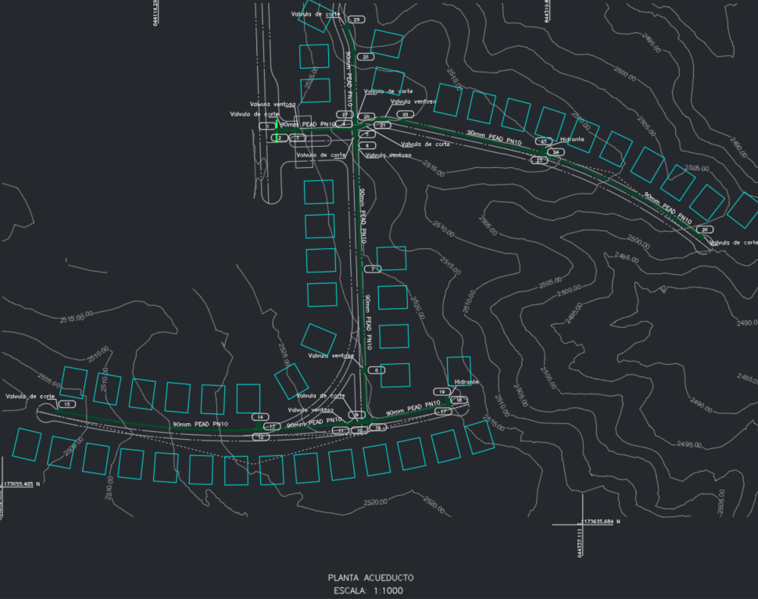
 |  |  |  |  |  |  | Red Interna

Red A.R.
AGUAS RESIDUALES
Ubicación |  | Diametro Nominal (mm) | Diametro Nominal (Pulg) | Distancia HZ (m) | Longitud tuberia con pendiente (m) | Pendiente (%) | Observaciones | Diametro (m) | Profundidad 1 | Profundidad 2 | Profundidad | Ancho Zanja | TIPO CIMENTACION | Excavación | Triturado | Lleno Limo | Arenilla |  | Excavación 0-2m | Excavación 2-4m | Camara | Camara de Caida D:1,20m | Camara de Caida D:1,50m | Profundidad | Base + Cañuela D:1,20m | Base + Cañuela D:1,50m | Cono y cuello | Tapa Losa (und) | MH 1,20m | MH 1,50m | MH 2,00m | ml cilindro 1.2m | ml cilindro 1.5m | ml cilindro 2,0m | Excavación cilindro 1.2 (m3) | Excavación cilindro 1.5 (m3) |  | Entibados | CONCRETO DADOS (m3) | ATRAQUE TUBERIA (m3)
C1 | C2 | 200 | 8 | 71.56 | 71.66 | 5.17% |  | 0.20 | 1.22 | 1.29 | 1.61 | 0.60 | B1 | 69.01 | 9.62 | 57.13 | 0.00 | -0.40 | 69.01 | 0.00 | C1 |  |  | 1.42 | 1.00 | 0.00 | 1.00 | 0.00 | 1 | 0 | 0 | 0.42 | 0.00 | 0.00 | 1.61 | 0.00 | 1 | 114.85
C2 | C3 | 200 | 8 | 50.23 | 50.23 | 1.19% |  | 0.20 | 1.29 | 4.26 | 3.13 | 1.00 | B1 | 156.97 | 11.77 | 143.62 | 0.00 | 1.13 | 100.46 | 56.51 | C2 |  |  | 1.49 | 1.00 | 0.00 | 1.00 | 0.00 | 1 | 0 | 0 | 0.49 | 0.00 | 0.00 | 1.69 | 0.00 | 1 | 156.97
C3 | C4 | 200 | 8 | 8.46 | 8.47 | 4.73% |  | 0.20 | 4.26 | 4.34 | 4.65 | 1.00 | B1 | 39.39 | 1.98 | 37.13 | 0.00 | 2.65 | 16.94 | 22.45 | C3 |  |  | 4.46 | 1.00 | 0.00 | 1.00 | 0.00 | 1 | 0 | 0 | 3.46 | 0.00 | 0.00 | 5.04 | 0.00 | 1 | 39.34
C4 | C5 | 200 | 8 | 12.28 | 12.29 | 4.89% |  | 0.20 | 4.34 | 3.61 | 4.33 | 1.00 | B1 | 53.15 | 2.88 | 49.89 | 0.00 | 2.33 | 24.58 | 28.57 | C4 |  |  | 4.54 | 1.00 | 0.00 | 1.00 | 0.00 | 1 | 0 | 0 | 3.54 | 0.00 | 0.00 | 5.13 | 0.00 | 1 | 53.11
C5 | C6 | 200 | 8 | 71.96 | 72.15 | 7.23% |  | 0.20 | 3.61 | 2.72 | 3.52 | 1.00 | B1 | 253.61 | 16.90 | 233.44 | 1.00 | 1.52 |  |  | C5 |  |  | 3.81 | 1.00 |  | 1.00 | 0.00 | 1
C6 | C7 | 200 | 8 | 25.00 | 25.04 | 5.60% |  | 0.20 | 3.32 | 2.3 | 3.16 | 1.00 | B1 | 79.13 | 5.87 | 72.47 | 0.00 | 1.16 | 50.08 | 29.05 | C6 |  |  | 3.52 | 1.00 | 0.00 | 1.00 | 0.00 | 1 | 0 | 0 | 2.52 | 0.00 | 0.00 | 3.98 | 0.00 | 1 | 79.00
C7 | C8 | 200 | 8 | 26.85 | 26.98 | 10.00% |  | 0.20 | 3.9 | 1.94 | 3.27 | 1.00 | B1 | 88.22 | 6.32 | 81.06 | 0.00 | 1.27 | 53.96 | 34.26 | C7 | 1.00 |  | 4.10 | 1.00 | 0.00 | 1.00 | 0.00 | 1 | 0 | 0 | 3.10 | 0.00 | 0.00 | 4.64 | 0.00 | 1 | 87.80
C8 | C9 | 200 | 8 | 22.48 | 22.59 | 10.00% |  | 0.20 | 3.66 | 3.47 | 3.92 | 1.00 | B1 | 88.44 | 5.29 | 82.44 | 0.00 | 1.92 | 45.18 | 43.26 | C8 |  |  | 3.86 | 1.00 | 0.00 | 1.00 | 0.00 | 1 | 0 | 0 | 2.86 | 0.00 | 0.00 | 4.37 | 0.00 | 1 | 88.01
C9 | C10 | 200 | 8 | 29.67 | 29.84 | 10.76% |  | 0.20 | 3.53 | 1.71 | 2.97 | 1.00 | B1 | 88.62 | 6.99 | 80.70 | 0.00 | 0.97 | 59.68 | 28.94 | C9 |  |  | 3.73 | 1.00 | 0.00 | 1.00 | 0.00 | 1 | 0 | 0 | 2.73 | 0.00 | 0.00 | 4.22 | 0.00 | 1 | 88.12
C10 | C11 | 200 | 8 | 21.18 | 21.23 | 7.00% |  | 0.20 | 3.21 | 1.3 | 2.61 | 1.00 | B1 | 55.30 | 4.97 | 49.66 | 0.00 | 0.61 | 42.46 | 12.84 | C10 | 1.00 |  | 3.41 | 1.00 | 0.00 | 1.00 | 0.00 | 1 | 0 | 0 | 2.41 | 0.00 | 0.00 | 3.86 | 0.00 | 1 | 55.17
C11 | C12 | 200 | 8 | 73.92 | 73.93 | 1.35% |  | 0.20 | 1.82 | 2.82 | 2.67 | 1.00 | B1 | 197.39 | 17.32 | 177.75 | 0.00 | 0.67 | 147.86 | 49.53 | C11 |  |  | 2.02 | 1.00 | 0.00 | 1.00 | 0.00 | 1 | 0 | 0 | 1.02 | 0.00 | 0.00 | 2.28 | 0.00 | 1 | 197.37
C12 | C27 | 200 | 8 | 21.91 | 21.93 | 4.56% |  | 0.20 | 2.82 | 3.82 | 3.67 | 1.00 | B1 | 80.48 | 5.14 | 74.66 | 0.00 | 1.67 | 43.86 | 36.62 | C12 |  |  | 3.02 | 1.00 | 0.00 | 1.00 | 0.00 | 1 | 0 | 0 | 2.02 | 0.00 | 0.00 | 3.42 | 0.00 | 1 | 80.41

C1 | C15 | 200 | 8 | 32.65 | 32.68 | 4.59% |  | 0.20 | 1.22 | 2.47 | 2.20 | 1.00 | B1 | 71.73 | 7.66 | 63.05 | 0.00 | 0.20 | 65.36 | 6.37 | C27 |  |  | 2.82 | 1.00 | 0.00 | 1.00 | 0.00 | 1 | 0 | 0 | 1.82 | 0.00 | 0.00 | 3.19 | 0.00 | 1 | 71.67
C15 | C16 | 200 | 8 | 22.85 | 22.87 | 4.38% |  | 0.20 | 3.47 | 3.32 | 3.75 | 1.00 | B1 | 85.65 | 5.36 | 79.57 | 0.00 | 1.75 | 45.74 | 39.91 | C15 | 1.00 |  | 3.67 | 1.00 | 0.00 | 1.00 | 0.00 | 1 | 0 | 0 | 2.67 | 0.00 | 0.00 | 4.15 | 0.00 | 1 | 85.57
C16 | C17 | 200 | 8 | 27.61 | 27.75 | 10.00% |  | 0.20 | 3.38 | 2.24 | 3.16 | 1.00 | B1 | 87.69 | 6.50 | 80.32 | 0.00 | 1.16 | 55.50 | 32.19 | C16 |  |  | 3.58 | 1.00 | 0.00 | 1.00 | 0.00 | 1 | 0 | 0 | 2.58 | 0.00 | 0.00 | 4.05 | 0.00 | 1 | 87.25
C17 | C18 | 200 | 8 | 25.94 | 26.14 | 12.53% |  | 0.20 | 4.42 | 1.07 | 3.10 | 1.00 | B1 | 80.90 | 6.12 | 73.96 | 0.00 | 1.10 | 52.28 | 28.62 | C17 | 1.00 |  | 4.62 | 1.00 | 0.00 | 1.00 | 0.00 | 1 | 0 | 0 | 3.62 | 0.00 | 0.00 | 5.23 | 0.00 | 1 | 80.28
C18 | C19 | 200 | 8 | 41.31 | 41.36 | 4.84% |  | 0.20 | 1.82 | 3.82 | 3.17 | 1.00 | B1 | 131.11 | 9.69 | 120.12 | 0.00 | 1.17 | 82.72 | 48.39 | C18 | 1.00 |  | 2.02 | 1.00 | 0.00 | 1.00 | 0.00 | 1 | 0 | 0 | 1.02 | 0.00 | 0.00 | 2.28 | 0.00 | 1 | 130.95
C19 | C20 | 200 | 8 | 20.27 | 20.37 | 10.06% |  | 0.20 | 4.22 | 1.26 | 3.09 | 1.00 | B1 | 62.94 | 4.77 | 57.53 | 0.00 | 1.09 | 40.74 | 22.20 | C19 |  |  | 4.42 | 1.00 | 0.00 | 1.00 | 0.00 | 1 | 0 | 0 | 3.42 | 0.00 | 0.00 | 5.00 | 0.00 | 1 | 62.63
C20 | C21 | 200 | 8 | 19.03 | 19.11 | 9.00% |  | 0.20 | 3.92 | 1.63 | 3.13 | 1.00 | B1 | 59.72 | 4.48 | 54.64 | 0.00 | 1.13 | 38.22 | 21.50 | C20 | 1.00 |  | 4.12 | 1.00 | 0.00 | 1.00 | 0.00 | 1 | 0 | 0 | 3.12 | 0.00 | 0.00 | 4.66 | 0.00 | 1 | 59.47
C21 | C12 | 200 | 8 | 22.49 | 22.65 | 11.78% |  | 0.20 | 4.47 | 1.12 | 3.15 | 1.00 | B1 | 71.23 | 5.31 | 65.22 | 0.00 | 1.15 | 45.30 | 25.93 | C21 | 1.00 |  | 4.67 | 1.00 | 0.00 | 1.00 | 0.00 | 1 | 0 | 0 | 3.67 | 0.00 | 0.00 | 5.28 | 0.00 | 1 | 70.73

C3 | C13 | 200 | 8 | 44.94 | 45.16 | 10.00% |  | 0.20 | 3.96 | 3.02 | 3.84 | 1.00 | B1 | 173.41 | 10.58 | 161.42 | 0.00 | 1.84 | 90.32 | 83.09 | C3 |  |  |  |  | 0.00 | 0.00 |  |  | 0 | 0 | 0.00 | 0.00 | 0.00 | 0.00 | 0.00 | 1 | 172.57
C13 | C14 | 200 | 8 | 10.00 | 10.03 | 7.08% |  | 0.20 | 3.53 | 2.37 | 3.30 | 1.00 | B1 | 33.10 | 2.35 | 30.43 | 0.00 | 1.30 | 20.06 | 13.04 | C13 |  |  | 3.73 | 1.00 | 0.00 | 1.00 | 0.00 | 1 | 0 | 0 | 2.73 | 0.00 | 0.00 | 4.22 | 0.00 | 1 | 33.00
C14 | EBAR2 | 200 | 8 | 6.81 | 6.83 | 7.08% |  | 0.20 | 2.37 | 2.37 | 2.72 | 1.00 | B1 | 18.58 | 1.60 | 16.76 | 0.00 | 0.72 | 13.66 | 4.92 | C14 |  |  | 2.57 | 1.00 | 0.00 | 1.00 | 0.00 | 1 | 0 | 0 | 1.57 | 0.00 | 0.00 | 2.91 | 0.00 | 1 | 18.52

C15 | C22 | 200 | 8 | 42.11 | 42.32 | 10.00% |  | 0.20 | 1.22 | 3.81 | 2.87 | 1.00 | B1 | 121.25 | 9.92 | 110.00 | 0.00 | 0.87 | 84.64 | 36.61 | C15 |  |  |  | 0.00 | 0.00 | 0.00 |  |  | 0 | 0 | 0.00 | 0.00 | 0.00 | 0.00 | 0.00 | 1 | 120.65
C22 | C23 | 200 | 8 | 30.01 | 30.16 | 10.00% |  | 0.20 | 3.87 | 3.35 | 3.96 | 1.00 | B1 | 119.43 | 7.07 | 111.42 | 0.00 | 1.96 | 60.32 | 59.11 | C22 |  |  | 4.07 | 1.00 | 0.00 | 1.00 | 0.00 | 1 | 0 | 0 | 3.07 | 0.00 | 0.00 | 4.60 | 0.00 | 1 | 118.84
C23 | C24 | 200 | 8 | 30.05 | 30.20 | 10.00% |  | 0.20 | 4.26 | 1.65 | 3.31 | 1.00 | B1 | 99.81 | 7.08 | 91.79 | 0.00 | 1.31 | 60.40 | 39.41 | C23 | 1.00 |  | 4.46 | 1.00 | 0.00 | 1.00 | 0.00 | 1 | 0 | 0 | 3.46 | 0.00 | 0.00 | 5.04 | 0.00 | 1 | 99.32
C24 | C25 | 200 | 8 | 30.00 | 30.15 | 10.00% |  | 0.20 | 4.52 | 1.49 | 3.36 | 1.00 | B1 | 101.15 | 7.06 | 93.14 | 0.00 | 1.36 | 60.30 | 40.85 | C24 | 1.00 |  | 4.72 | 1.00 | 0.00 | 1.00 | 0.00 | 1 | 0 | 0 | 3.72 | 0.00 | 0.00 | 5.34 | 0.00 | 1 | 100.65
C25 | C26 | 200 | 8 | 27.96 | 28.07 | 8.96% |  | 0.20 | 4.19 | 1.43 | 3.16 | 1.00 | B1 | 88.70 | 6.58 | 81.24 | 0.00 | 1.16 | 56.14 | 32.56 | C25 | 1.00 |  | 4.39 | 1.00 | 0.00 | 1.00 | 0.00 | 1 | 0 | 0 | 3.39 | 0.00 | 0.00 | 4.96 | 0.00 | 1 | 88.35
C26 | EBAR1 | 200 | 8 | 6.39 | 6.42 | 8.96% |  | 0.20 | 1.43 | 1.43 | 1.78 | 0.60 | B1 | 6.86 | 0.86 | 5.79 | 0.00 | -0.22 | 6.86 | 0.00 | C26 |  |  | 1.63 | 1.00 | 0.00 | 1.00 | 0.00 | 1 | 0 | 0 | 0.63 | 0.00 | 0.00 | 1.84 | 0.00 | 1 | 11.37

C28 | C29 | 200 | 8 | 19.69 | 20.55 | 29.96% |  | 0.20 | 1.22 | 1.92 | 1.92 | 0.60 | B1 | 23.67 | 2.76 | 20.27 | 0.00 | -0.08 | 23.67 | 0.00 | C28 |  |  | 1.42 | 1.00 | 0.00 | 1.00 | 0.00 | 1 | 0 | 0 | 0.42 | 0.00 | 0.00 | 1.61 | 0.00 | 1 | 37.80 | 2.44 |  | 10.275
C29 | C21 | 200 | 8 | 11.35 | 11.52 | 17.18% |  | 0.20 | 1.98 | 1.63 | 2.16 | 1.00 | B1 | 24.83 | 2.70 | 21.76 | 0.00 | 0.15 | 23.04 | 1.79 | C29 |  |  | 2.18 | 1.00 | 0.00 | 1.00 | 0.00 | 1 | 0 | 0 | 1.18 | 0.00 | 0.00 | 2.47 | 0.00 | 1 | 24.46 | 1.58 |  | 5.76
C21 |  | 200 | 8 | 52.37 | 52.83 | 13.27% |  | 0.20 | 1.63 | 1.63 | 1.98 | 0.60 | B1 | 62.76 | 7.09 | 54.01 | 0.00 | -0.02 | 62.76 | 0.00 | C21 |  |  |  | 0.00 | 0.00 | 0.00 |  |  | 0 | 0 | 0.00 | 0.00 | 0.00 | 0.00 | 0.00 | 1 | 103.69
 |  |  |  |  |  |  |  |  |  |  |  |  |  |  |  |  |  |  |  |  |  |  |  |  |  |  |  |  |  |  |  |  |  |  |  |  |  |  | 2.50

DOMICILIARES AR |  | 160 | 6 | 470.0 | 472.34 | 10.00% |  | 0.15 | 1 | 1 | 1.30 | 0.60 | B1 | 369.11 |  | 360.49 | 0.00 | -0.70 | 369.11 | 0.00 | 0 |  |  |  |  |  |  |  |  |  |  |  |  |  |  |  | 0 | 0.00
 |  |  |  | 959.33 | 963.51 |  |  |  |  |  |  |  |  | 3,143.36 | 222.26 | 2,892.88 | 0.00 |  | 2,011.21 | 878.55 | 32.00 | 10.00 | 0.00 |  | 29.00 |  | 29.00 | 0.00 | 29.00 | 0.00 | 0.00 | 66.66 | 0.00 |  | 107.06 | 0.00 |  | 2,617.94 | 6.52 | 0.00 | 16.04
 |  |  |  |  |  |  |  |  |  |  |  |  |  |  |  |  |  |  |  |  |  |  |  |  |  |  |  |  | 34.8 |  |  |  |  |  |  |  |  | 785.38
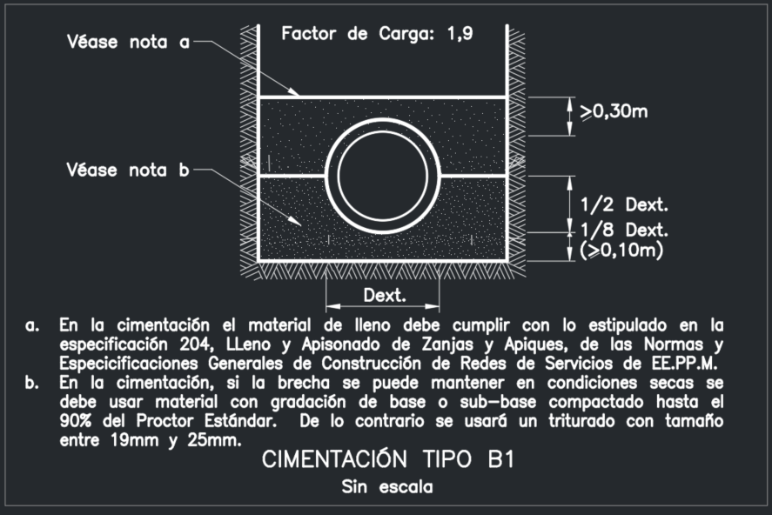
 |  |  |  |  |  |  |  |  |  |  |  |  |  |  |  |  |  |  |  |  |  |  |  |  |  |  |  |  |  |  | Cilindros vaciados | 16.46
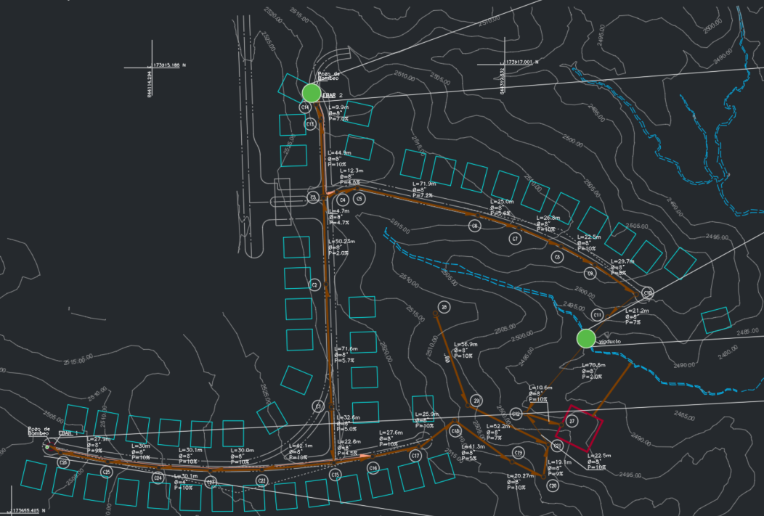
 |  |  |  |  |  |  |  |  |  |  |  |  |  |  |  |  |  |  |  |  |  |  |  |  |  |  |  |  |  |  | Cilindros prefabricado | 50.20
 |  |  |  |  |  |  |  |  |  |  |  |  |  |  |  |  |  |  |  |  |  |  |  |  |  |  |  |  |  |  | Área total bases 1.2m | 11.66

 |  |  |  |  |  |  |  |  |  |  |  |  |  |  | Red de Agua Residual
 |  |  |  |  |  |  |  |  |  |  |  |  |  |  | Red de Bombeo
RESUMEN AGUA RESIDUAL |  |  |  |  | CANTIDAD (ml) | Accesorio | Cantidad

TOTAL LONGITUD TUBERIA (6" - 150mm) Metros |  |  |  |  | 472.34 | Silla + Codo 45º | 47.00
TOTAL LONGITUD TUBERIA (8" - 200mm) Metros |  |  |  |  | 963.51
POZO BOMBEO |  |  |  |  | 2.00
CAMARAS DE CAIDA |  |  |  |  | 10.00

Elemento | und | Cantidad | Excavación | Lleno
Tuberia PEAD 3" | m | 349.25 | 419.1 | 419.1
codos PEAD 45° | und | 3
Valvula ventosa | und

Red A.LL.
 |  |  |  |  |  |  |  |  |  |  |  |  |  |  |  | 9.6395622866
AGUAS LLUVIAS
Ubicación |  | Diametro Nominal (mm) | Diametro Nominal (Pulg) | Distancia HZ (m) | Longitud tuberia con pendiente (m) | Pendiente (%) | Observaciones | Diametro (m) | Profundidad 1 | Profundidad 2 | Profundidad | Ancho Zanja | TIPO CIMENTACION | Excavación | Triturado | Lleno Limo | Arenilla |  | Excavación 0-2m | Excavación 2-4m | Camara | Camara de Caida D:1,20m | Camara de Caida D:1,50m | Camara de Caida D:2,00m | Profundidad | Base + Cañuela D:1,20m | Base + Cañuela D:1,50m | Base + Cañuela D:2,00m | Cono y cuello | Tapa Losa (und) | MH 1,20m | MH 1,50m | MH 2,00m | ml cilindro 1.2m | ml cilindro 1.5m | ml cilindro 2,0m | Excavación cilindro 1.2 (m3) | Excavación cilindro 1.5 (m3) | Excavación cilindro 2 (m3) |  | Entibados | CONCRETO DADOS (m3) | ATRAQUE TUBERIA (m3)
C1 | C2 | 315 | 12 | 16.26 | 16.30 | 7.00% |  | 0.32 | 1.90 | 3.22 | 3.03 | 1.00 | B1 | 49.31 | 4.38 | 43.66 |  | 1.03 | 32.60 | 16.71 | C1 |  |  |  | 2.22 | 1.00 | 0.00 | 0.00 | 1.00 | 0.00 | 1 | 0 | 0 | 1.21 | 0.00 | 0.00 | 4.45 | 0.00 | 0.00 | 1 | 98.37
C2 | C3 | 315 | 12 | 44.40 | 44.51 | 7.00% |  | 0.32 | 3.28 | 2.34 | 3.27 | 1.00 | B1 | 145.77 | 11.95 | 130.35 |  | 1.27 | 89.02 | 56.75 | C2 |  |  |  | 3.59 | 1.00 | 0.00 | 0.00 | 1.00 | 0.00 | 1 | 0 | 0 | 2.59 | 0.00 | 0.00 | 7.23 | 0.00 | 0.00 | 1 | 290.82
C3 | C4 | 315 | 12 | 41.17 | 41.27 | 7.00% |  | 0.32 | 2.40 | 3.26 | 3.30 | 1.00 | B1 | 135.98 | 11.08 | 121.69 |  | 1.30 | 82.54 | 53.44 | C3 |  |  |  | 2.72 | 1.00 | 0.00 | 0.00 | 1.00 | 0.00 | 1 | 0 | 0 | 1.71 | 0.00 | 0.00 | 5.46 | 0.00 | 0.00 | 1 | 271.31
C4 |  | 315 | 12 |  | 0.00 |  |  | 0.32 |  |  | 0.46 | 0.75 | B1 | 0.00 | 0.00 | 0.00 |  | -1.54 | 0.00 | 0.00 | C4 |  |  |  | 0.32 | 1.00 | 0.00 | 0.00 | 0.00 | 1.00 | 1 | 0 | 0 | 0.32 | 0.00 | 0.00 | 0.63 | 0.00 | 0.00 | 0 | 0.00

C5 | C4 | 315 | 12 | 43.90 | 44.01 | 7.00% |  | 0.32 | 1.51 | 2.09 | 2.26 | 1.00 | B1 | 99.68 | 11.82 | 84.43 |  | 0.26 | 88.02 | 11.66 | C5 |  |  |  | 1.83 | 1.00 | 0.00 | 0.00 | 1.00 | 0.00 | 1 | 0 | 0 | 0.83 | 0.00 | 0.00 | 3.67 | 0.00 | 0.00 | 1 | 198.87

C6 | C7 | 315 | 12 | 36.63 | 36.80 | 9.56% |  | 0.32 | 3.49 | 1.66 | 3.04 | 1.00 | B1 | 111.87 | 9.88 | 99.12 |  | 1.04 | 73.60 | 38.27 | C6 |  |  |  | 3.81 | 1.00 | 0.00 | 0.00 | 1.00 | 0.00 | 1 | 0 | 0 | 2.81 | 0.00 | 0.00 | 7.65 | 0.00 | 0.00 | 1 | 222.71
C7 | C8 | 315 | 12 | 12.01 | 12.05 | 8.33% |  | 0.32 | 2.66 | 1.50 | 2.55 | 1.00 | B1 | 30.67 | 3.24 | 26.49 |  | 0.54 | 24.10 | 6.57 | C7 | 1.00 |  |  | 2.98 | 1.00 | 0.00 | 0.00 | 1.00 | 0.00 | 1 | 0 | 0 | 1.98 | 0.00 | 0.00 | 5.98 | 0.00 | 0.00 | 1 | 61.13
C8 |  | 315 | 12 |  | 0.00 |  |  | 0.32 |  |  | 0.46 | 0.75 | B1 | 0.00 | 0.00 | 0.00 |  | -1.54 | 0.00 | 0.00 | C8 |  |  |  | 0.32 | 1.00 | 0.00 | 0.00 | 0.00 | 1.00 | 1 | 0 | 0 | 0.32 | 0.00 | 0.00 | 0.63 | 0.00 | 0.00 | 0 | 0.00

C9 | C10 | 315 | 12 | 45.83 | 45.92 | 6.11% |  | 0.32 | 3.00 | 2.81 | 3.37 | 1.00 | B1 | 154.75 | 12.33 | 138.84 |  | 1.37 | 91.84 | 62.91 | C9 |  |  |  | 3.32 | 1.00 | 0.00 | 0.00 | 1.00 | 0.00 | 1 | 0 | 0 | 2.32 | 0.00 | 0.00 | 6.67 | 0.00 | 0.00 | 1 | 308.89
C10 | C11 | 315 | 12 | 40.11 | 40.31 | 9.97% |  | 0.32 | 3.81 | 1.56 | 3.15 | 1.00 | B1 | 126.98 | 10.82 | 113.01 |  | 1.15 | 80.62 | 46.36 | C10 | 1.00 |  |  | 4.13 | 1.00 | 0.00 | 0.00 | 1.00 | 0.00 | 1 | 0 | 0 | 3.13 | 0.00 | 0.00 | 8.29 | 0.00 | 0.00 | 1 | 252.69
C11 | C12 | 315 | 12 | 56.93 | 57.21 | 9.93% |  | 0.32 | 3.96 | 2.11 | 3.50 | 1.00 | B1 | 200.24 | 15.36 | 180.41 |  | 1.50 | 114.42 | 85.82 | C11 | 1.00 |  |  | 4.28 | 1.00 | 0.00 | 0.00 | 1.00 | 0.00 | 1 | 0 | 0 | 3.28 | 0.00 | 0.00 | 8.60 | 0.00 | 0.00 | 1 | 398.51
C12 |  | 315 | 12 |  | 0.00 |  |  | 0.32 |  |  | 0.46 | 0.75 | B1 | 0.00 | 0.00 | 0.00 |  | -1.54 | 0.00 | 0.00 | C12 |  |  |  | 0.32 | 1.00 | 0.00 | 0.00 | 0.00 | 1.00 | 1 | 0 | 0 | 0.32 | 0.00 | 0.00 | 0.63 | 0.00 | 0.00 | 0 | 0.00

C13 | C14 | 315 | 12 | 41.55 | 41.76 | 10.11% |  | 0.32 | 2.89 | 1.48 | 2.65 | 1.00 | B1 | 110.66 | 11.21 | 96.20 |  | 0.65 | 83.52 | 27.14 | C13 |  |  |  | 3.21 | 1.00 | 0.00 | 0.00 | 1.00 | 0.00 | 1 | 0 | 0 | 2.21 | 0.00 | 0.00 | 6.44 | 0.00 | 0.00 | 1 | 220.21
C14 |  | 315 | 12 |  | 0.00 |  |  | 0.32 |  |  | 0.46 | 0.75 | B1 | 0.00 | 0.00 | 0.00 |  | -1.54 | 0.00 | 0.00 | C14 |  |  |  | 0.32 | 1.00 | 0.00 | 0.00 | 0.00 | 1.00 | 1 | 0 | 0 | 0.32 | 0.00 | 0.00 | 0.63 | 0.00 | 0.00 | 0 | 0.00

C15 | C16 | 315 | 12 | 38.90 | 38.98 | 6.43% |  | 0.32 | 2.16 | 1.32 | 2.21 | 1.00 | B1 | 85.95 | 10.47 | 72.45 |  | 0.21 | 77.96 | 7.99 | C15 |  |  |  | 2.48 | 1.00 | 0.00 | 0.00 | 1.00 | 0.00 | 1 | 0 | 0 | 1.48 | 0.00 | 0.00 | 4.98 | 0.00 | 0.00 | 1 | 171.55
C16 | C17 | 315 | 12 | 54.90 | 55.28 | 11.84% |  | 0.32 | 4.52 | 1.09 | 3.27 | 1.00 | B1 | 180.77 | 29.69 | 146.77 |  | 1.27 | 110.56 | 70.21 | C16 | 1.00 |  |  | 4.84 | 1.00 | 0.00 | 0.00 | 1.00 | 0.00 | 1 | 0 | 0 | 3.84 | 0.00 | 0.00 | 9.72 | 0.00 | 0.00 | 1 | 359.05
C17 | C18 | 315 | 12 | 26.51 | 26.66 | 10.56% |  | 0.32 | 3.99 | 0.99 | 2.96 | 1.00 | B1 | 78.78 | 14.32 | 62.38 |  | 0.96 | 53.32 | 25.46 | C17 | 1.00 |  |  | 4.31 | 1.00 | 0.00 | 0.00 | 1.00 | 0.00 | 1 | 0 | 0 | 3.31 | 0.00 | 0.00 | 8.66 | 0.00 | 0.00 | 1 | 156.67
C18 | C19 | 315 | 12 | 18.24 | 18.35 | 10.96% |  | 0.32 | 2.09 | 1.24 | 2.13 | 1.00 | B1 | 39.09 | 9.86 | 27.80 |  | 0.13 | 36.70 | 2.39 | C18 | 1.00 |  |  | 2.41 | 1.00 | 0.00 | 0.00 | 1.00 | 0.00 | 1 | 0 | 0 | 1.40 | 0.00 | 0.00 | 4.84 | 0.00 | 0.00 | 1 | 77.70
C19 | C20 | 315 | 12 | 6.35 | 6.38 | 10.00% |  | 0.32 | 1.24 | 1.39 | 1.78 | 0.75 | B1 | 8.52 | 1.22 | 6.80 |  | -0.22 | 8.52 | 0.00 | C19 |  |  |  | 1.56 | 1.00 | 0.00 | 0.00 | 1.00 | 0.00 | 1 | 0 | 0 | 0.55 | 0.00 | 0.00 | 3.13 | 0.00 | 0.00 | 1 | 22.61
C20 |  | 315 | 12 |  | 0.00 |  |  | 0.32 |  |  | 0.46 | 0.75 | B1 | 0.00 | 0.00 | 0.00 |  | -1.54 | 0.00 | 0.00 | C20 |  |  |  | 0.32 | 1.00 | 0.00 | 0.00 | 0.00 | 1.00 | 1 | 0 | 0 | 0.32 | 0.00 | 0.00 | 0.63 | 0.00 | 0.00 | 0 | 0.00

SUMIDEROS |  | 315 | 12 | 300.00 | 301.50 | 10.00% | Sumideros | 0.32 | 1.10 | 1.10 | 1.57 | 0.80 |  | 377.48 | 62.42 | 291.56 |  | -0.44 | 377.48 | 0.00 |  |  |  |  | 1.42 |  |  |  |  |  |  |  |  | 0.00 | 0.00 | 0.00 | 0.00 | 0.00 | 0.00 | 0 | 0.00 | 2.50
DOMICILIARES |  | 200 | 8 | 470.00 | 472.34 | 10.00% | Domiciliares | 0.20 | 1.00 | 1.00 | 1.35 | 0.60 |  | 382.60 | 63.43 | 304.32 |  | -0.65 | 382.60 | 0.00 |  |  |  |  | 1.20 |  |  |  |  |  |  |  |  | 0.00 | 0.00 | 0.00 | 0.00 | 0.00 | 0.00 | 0 | 0.00
 |  |  |  | 1,293.69 | 1,299.63 |  |  |  |  |  |  |  |  | 2,319.08 | 293.49 | 1,946.29 | 0.00 |  | 1,807.41 | 511.67 | 20 | 6.00 | 0.00 | 0.00 |  | 20.00 | 0.00 | 0.00 | 15.00 | 5.00 | 20.00 | 0.00 | 0.00 | 34.20 | 0.00 | 0.00 | 98.92 | 0.00 | 0.00 |  | 3,111.10 | 2.50 | 0.00
 |  |  |  |  |  |  |  |  |  |  |  |  |  |  |  |  |  |  |  |  |  |  |  |  |  |  |  |  |  |  |  |  |  |  |  |  |  |  |  |  | 933.33
 |  |  |  |  |  |  |  |  |  |  |  |  |  |  |  |  |  |  |  |  |  |  |  |  |  |  |  |  |  |  |  |  |  | d=1.20m | d=1.50m
RESUMEN LLUVIAS |  |  |  |  | CANTIDAD (m) |  |  |  | Red aguas lluvias |  |  |  |  |  |  |  |  |  |  |  |  |  |  |  |  |  |  |  |  |  |  |  | Cilindros vaciados | 9.46
 |  |  |  |  |  |  |  |  | Canal rectangular |  |  |  |  |  |  |  |  |  |  |  |  |  |  |  |  |  |  |  |  |  |  |  | Cilindros prefabricado | 24.75
TOTAL LONGITUD TUBERIA 8" - 200mm ACOMETIDAS |  |  |  |  | 472.34 |  |  | 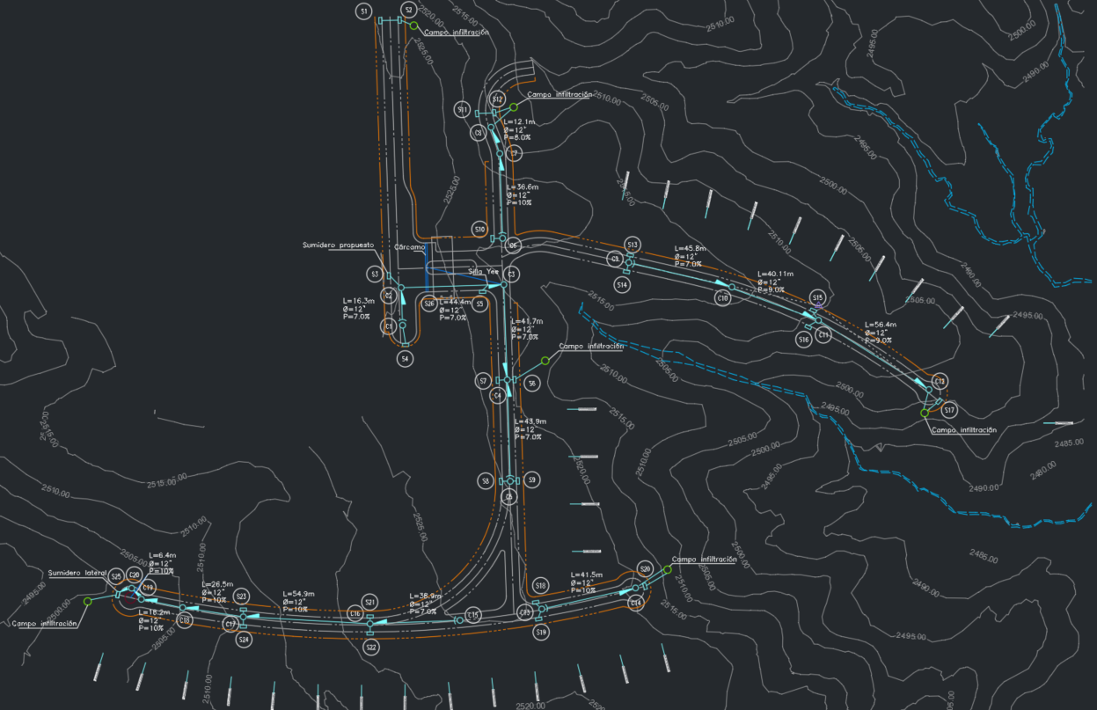
TOTAL LONGITUD TUBERIA 12" - 315mm |  |  |  |  | 525.79
TOTAL LONGITUD TUBERIA 14" - 355mm
TOTAL LONGITUD TUBERIA 16" - 400mm
TOTAL LONGITUD TUBERIA 18" - 450mm
TOTAL LONGITUD TUBERIA 20" - 500mm
TOTAL LONGITUD TUBERIA 24"
TOTAL LONGITUD TUBERIA 27"
TOTAL LONGITUD TUBERIA SUMIDEROS 12" - 315mm |  |  |  |  | 301.50
TOTAL CAMARAS INSPECCIÓN LLUVIAS DIAMETRO 1,20m |  |  |  |  | =
TOTAL CAMARAS INSPECCIÓN LLUVIAS DIAMETRO 1,50m
TOTAL SUMIDEROS UNIDADES |  |  |  |  | 37.00
CABEZOTES 12" |  |  |  |  | 6.00
CABEZOTES 14"
CABEZOTES 16"
CABEZOTES 18"
CABEZOTES 24"
CABEZOTES 27"
CAMARA DE CAIDA 12" |  |  |  |  | 6.00
CAMARA DE CAIDA 14"
TOTAL DOMICILIARES |  |  |  |  | 47

Accesorio | De | A | Cantidad | Lote
Silla | 315 | 200 | 18.00 | Del 1 al 12; lote 27; del 81 al 82; del 105 al 107
Descoles |  |  | 29.00 | Del 13 al 26; del 28 al 32 y del 71 al 80
 |  |  | 47.00

ACERO DE CABEZOTES
Cabezote de descarga 12" | und | 6.00 | 60.78 | 364.68
Cabezote de descarga 14" | und |  | 61.44 | 0
Cabezote de descarga 16" | und |  | 71.04 | 0
Cabezote de descarga 18" | und |  | 138.4 | 0
Cabezote de descarga 24" | und |  | 147.64 | 0
Cabezote de descarga 27" | und |  | 166.095 | 0
Cabezotes domiciliares | und | 29.00 | 40 | 1160
 |  |  | TOTAL | 1524.68

Red de Gas
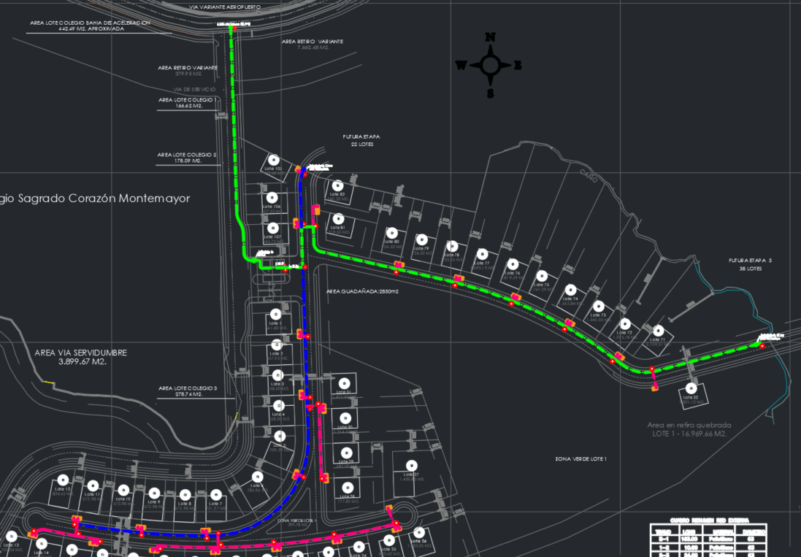
CONVENCIÓN | ELEMENTO | UNIDAD | CANTIDAD | CANTIDAD VÍA EXTERNA
 | TUBERÍA DE GAS PE100 63 mm | m | 333 | 163
 | TUBERÍA DE GAS PE100 32 mm | m | 301
 | TUBERÍA DE GAS PE100 25 mm | m | 221
 | DOMICILIAR TUBERÍA DE GAS PE100 25 mm | und | 48
 | POLIVALVULA 63mm | und | 2
 | POLIVALVULA 32mm | und | 1
 | MOJONES | und | 40 | 10

